LevelC_电能量市场出清电价
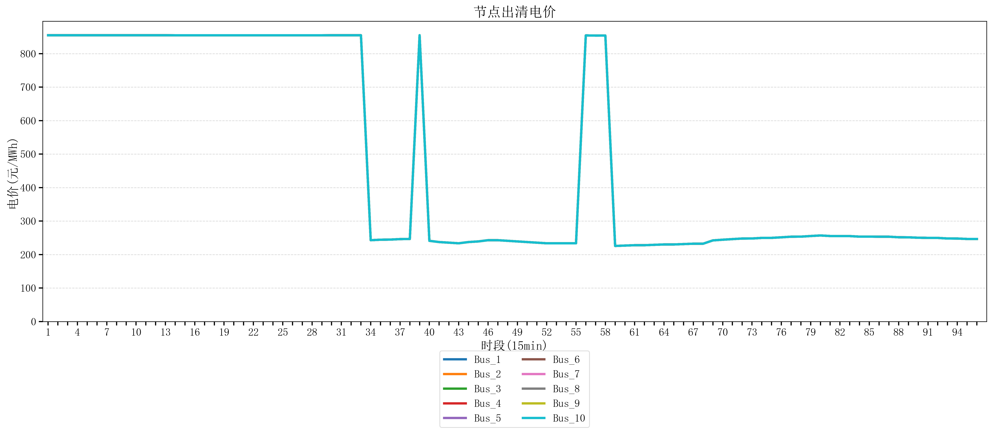
节点编号 | 电价类型 | 时段1 | 时段2 | 时段3 | 时段4 | 时段5 | 时段6 | 时段7 | 时段8 | 时段9 | 时段10 | 时段11 | 时段12 | 时段13 | 时段14 | 时段15 | 时段16 | 时段17 | 时段18 | 时段19 | 时段20 | 时段21 | 时段22
id | price_type | t1 | t2 | t3 | t4 | t5 | t6 | t7 | t8 | t9 | t10 | t11 | t12 | t13 | t14 | t15 | t16 | t17 | t18 | t19 | t20 | t21 | t22
str | str | float64 | float64 | float64 | float64 | float64 | float64 | float64 | float64 | float64 | float64 | float64 | float64 | float64 | float64 | float64 | float64 | float64 | float64 | float64 | float64 | float64 | float64
Bus_1 | 电能量电价 | 854.88856 | 854.88856 | 854.88856 | 854.88856 | 854.88856 | 854.88856 | 854.88856 | 854.88856 | 854.88856 | 854.88856 | 854.88856 | 854.88856 | 854.88856 | 854.79162105 | 854.79162105 | 854.79162105 | 854.79162105 | 854.79162105 | 854.79162105 | 854.79162105 | 854.79162105 | 854.79162105
Bus_2 | 电能量电价 | 854.88856 | 854.88856 | 854.88856 | 854.88856 | 854.88856 | 854.88856 | 854.88856 | 854.88856 | 854.88856 | 854.88856 | 854.88856 | 854.88856 | 854.88856 | 854.79162105 | 854.79162105 | 854.79162105 | 854.79162105 | 854.79162105 | 854.79162105 | 854.79162105 | 854.79162105 | 854.79162105
Bus_3 | 电能量电价 | 854.88856 | 854.88856 | 854.88856 | 854.88856 | 854.88856 | 854.88856 | 854.88856 | 854.88856 | 854.88856 | 854.88856 | 854.88856 | 854.88856 | 854.88856 | 854.79162105 | 854.79162105 | 854.79162105 | 854.79162105 | 854.79162105 | 854.79162105 | 854.79162105 | 854.79162105 | 854.79162105
Bus_4 | 电能量电价 | 854.88856 | 854.88856 | 854.88856 | 854.88856 | 854.88856 | 854.88856 | 854.88856 | 854.88856 | 854.88856 | 854.88856 | 854.88856 | 854.88856 | 854.88856 | 854.79162105 | 854.79162105 | 854.79162105 | 854.79162105 | 854.79162105 | 854.79162105 | 854.79162105 | 854.79162105 | 854.79162105
Bus_5 | 电能量电价 | 854.88856 | 854.88856 | 854.88856 | 854.88856 | 854.88856 | 854.88856 | 854.88856 | 854.88856 | 854.88856 | 854.88856 | 854.88856 | 854.88856 | 854.88856 | 854.79162105 | 854.79162105 | 854.79162105 | 854.79162105 | 854.79162105 | 854.79162105 | 854.79162105 | 854.79162105 | 854.79162105
Bus_6 | 电能量电价 | 854.88856 | 854.88856 | 854.88856 | 854.88856 | 854.88856 | 854.88856 | 854.88856 | 854.88856 | 854.88856 | 854.88856 | 854.88856 | 854.88856 | 854.88856 | 854.79162105 | 854.79162105 | 854.79162105 | 854.79162105 | 854.79162105 | 854.79162105 | 854.79162105 | 854.79162105 | 854.79162105
Bus_7 | 电能量电价 | 854.88856 | 854.88856 | 854.88856 | 854.88856 | 854.88856 | 854.88856 | 854.88856 | 854.88856 | 854.88856 | 854.88856 | 854.88856 | 854.88856 | 854.88856 | 854.79162105 | 854.79162105 | 854.79162105 | 854.79162105 | 854.79162105 | 854.79162105 | 854.79162105 | 854.79162105 | 854.79162105
Bus_8 | 电能量电价 | 854.88856 | 854.88856 | 854.88856 | 854.88856 | 854.88856 | 854.88856 | 854.88856 | 854.88856 | 854.88856 | 854.88856 | 854.88856 | 854.88856 | 854.88856 | 854.79162105 | 854.79162105 | 854.79162105 | 854.79162105 | 854.79162105 | 854.79162105 | 854.79162105 | 854.79162105 | 854.79162105
Bus_9 | 电能量电价 | 854.88856 | 854.88856 | 854.88856 | 854.88856 | 854.88856 | 854.88856 | 854.88856 | 854.88856 | 854.88856 | 854.88856 | 854.88856 | 854.88856 | 854.88856 | 854.79162105 | 854.79162105 | 854.79162105 | 854.79162105 | 854.79162105 | 854.79162105 | 854.79162105 | 854.79162105 | 854.79162105
Bus_10 | 电能量电价 | 854.88856 | 854.88856 | 854.88856 | 854.88856 | 854.88856 | 854.88856 | 854.88856 | 854.88856 | 854.88856 | 854.88856 | 854.88856 | 854.88856 | 854.88856 | 854.79162105 | 854.79162105 | 854.79162105 | 854.79162105 | 854.79162105 | 854.79162105 | 854.79162105 | 854.79162105 | 854.79162105
Bus_11 | 电能量电价 | 854.88856 | 854.88856 | 854.88856 | 854.88856 | 854.88856 | 854.88856 | 854.88856 | 854.88856 | 854.88856 | 854.88856 | 854.88856 | 854.88856 | 854.88856 | 854.79162105 | 854.79162105 | 854.79162105 | 854.79162105 | 854.79162105 | 854.79162105 | 854.79162105 | 854.79162105 | 854.79162105
Bus_12 | 电能量电价 | 854.88856 | 854.88856 | 854.88856 | 854.88856 | 854.88856 | 854.88856 | 854.88856 | 854.88856 | 854.88856 | 854.88856 | 854.88856 | 854.88856 | 854.88856 | 854.79162105 | 854.79162105 | 854.79162105 | 854.79162105 | 854.79162105 | 854.79162105 | 854.79162105 | 854.79162105 | 854.79162105
Bus_13 | 电能量电价 | 854.88856 | 854.88856 | 854.88856 | 854.88856 | 854.88856 | 854.88856 | 854.88856 | 854.88856 | 854.88856 | 854.88856 | 854.88856 | 854.88856 | 854.88856 | 854.79162105 | 854.79162105 | 854.79162105 | 854.79162105 | 854.79162105 | 854.79162105 | 854.79162105 | 854.79162105 | 854.79162105
Bus_14 | 电能量电价 | 854.88856 | 854.88856 | 854.88856 | 854.88856 | 854.88856 | 854.88856 | 854.88856 | 854.88856 | 854.88856 | 854.88856 | 854.88856 | 854.88856 | 854.88856 | 854.79162105 | 854.79162105 | 854.79162105 | 854.79162105 | 854.79162105 | 854.79162105 | 854.79162105 | 854.79162105 | 854.79162105
Bus_15 | 电能量电价 | 854.88856 | 854.88856 | 854.88856 | 854.88856 | 854.88856 | 854.88856 | 854.88856 | 854.88856 | 854.88856 | 854.88856 | 854.88856 | 854.88856 | 854.88856 | 854.79162105 | 854.79162105 | 854.79162105 | 854.79162105 | 854.79162105 | 854.79162105 | 854.79162105 | 854.79162105 | 854.79162105
Bus_16 | 电能量电价 | 854.88856 | 854.88856 | 854.88856 | 854.88856 | 854.88856 | 854.88856 | 854.88856 | 854.88856 | 854.88856 | 854.88856 | 854.88856 | 854.88856 | 854.88856 | 854.79162105 | 854.79162105 | 854.79162105 | 854.79162105 | 854.79162105 | 854.79162105 | 854.79162105 | 854.79162105 | 854.79162105
Bus_17 | 电能量电价 | 854.88856 | 854.88856 | 854.88856 | 854.88856 | 854.88856 | 854.88856 | 854.88856 | 854.88856 | 854.88856 | 854.88856 | 854.88856 | 854.88856 | 854.88856 | 854.79162105 | 854.79162105 | 854.79162105 | 854.79162105 | 854.79162105 | 854.79162105 | 854.79162105 | 854.79162105 | 854.79162105
Bus_18 | 电能量电价 | 854.88856 | 854.88856 | 854.88856 | 854.88856 | 854.88856 | 854.88856 | 854.88856 | 854.88856 | 854.88856 | 854.88856 | 854.88856 | 854.88856 | 854.88856 | 854.79162105 | 854.79162105 | 854.79162105 | 854.79162105 | 854.79162105 | 854.79162105 | 854.79162105 | 854.79162105 | 854.79162105
Bus_19 | 电能量电价 | 854.88856 | 854.88856 | 854.88856 | 854.88856 | 854.88856 | 854.88856 | 854.88856 | 854.88856 | 854.88856 | 854.88856 | 854.88856 | 854.88856 | 854.88856 | 854.79162105 | 854.79162105 | 854.79162105 | 854.79162105 | 854.79162105 | 854.79162105 | 854.79162105 | 854.79162105 | 854.79162105
Bus_20 | 电能量电价 | 854.88856 | 854.88856 | 854.88856 | 854.88856 | 854.88856 | 854.88856 | 854.88856 | 854.88856 | 854.88856 | 854.88856 | 854.88856 | 854.88856 | 854.88856 | 854.79162105 | 854.79162105 | 854.79162105 | 854.79162105 | 854.79162105 | 854.79162105 | 854.79162105 | 854.79162105 | 854.79162105
Bus_21 | 电能量电价 | 854.88856 | 854.88856 | 854.88856 | 854.88856 | 854.88856 | 854.88856 | 854.88856 | 854.88856 | 854.88856 | 854.88856 | 854.88856 | 854.88856 | 854.88856 | 854.79162105 | 854.79162105 | 854.79162105 | 854.79162105 | 854.79162105 | 854.79162105 | 854.79162105 | 854.79162105 | 854.79162105
Bus_22 | 电能量电价 | 854.88856 | 854.88856 | 854.88856 | 854.88856 | 854.88856 | 854.88856 | 854.88856 | 854.88856 | 854.88856 | 854.88856 | 854.88856 | 854.88856 | 854.88856 | 854.79162105 | 854.79162105 | 854.79162105 | 854.79162105 | 854.79162105 | 854.79162105 | 854.79162105 | 854.79162105 | 854.79162105
Bus_23 | 电能量电价 | 854.88856 | 854.88856 | 854.88856 | 854.88856 | 854.88856 | 854.88856 | 854.88856 | 854.88856 | 854.88856 | 854.88856 | 854.88856 | 854.88856 | 854.88856 | 854.79162105 | 854.79162105 | 854.79162105 | 854.79162105 | 854.79162105 | 854.79162105 | 854.79162105 | 854.79162105 | 854.79162105
Bus_24 | 电能量电价 | 854.88856 | 854.88856 | 854.88856 | 854.88856 | 854.88856 | 854.88856 | 854.88856 | 854.88856 | 854.88856 | 854.88856 | 854.88856 | 854.88856 | 854.88856 | 854.79162105 | 854.79162105 | 854.79162105 | 854.79162105 | 854.79162105 | 854.79162105 | 854.79162105 | 854.79162105 | 854.79162105
Bus_25 | 电能量电价 | 854.88856 | 854.88856 | 854.88856 | 854.88856 | 854.88856 | 854.88856 | 854.88856 | 854.88856 | 854.88856 | 854.88856 | 854.88856 | 854.88856 | 854.88856 | 854.79162105 | 854.79162105 | 854.79162105 | 854.79162105 | 854.79162105 | 854.79162105 | 854.79162105 | 854.79162105 | 854.79162105
Bus_26 | 电能量电价 | 854.88856 | 854.88856 | 854.88856 | 854.88856 | 854.88856 | 854.88856 | 854.88856 | 854.88856 | 854.88856 | 854.88856 | 854.88856 | 854.88856 | 854.88856 | 854.79162105 | 854.79162105 | 854.79162105 | 854.79162105 | 854.79162105 | 854.79162105 | 854.79162105 | 854.79162105 | 854.79162105
Bus_27 | 电能量电价 | 854.88856 | 854.88856 | 854.88856 | 854.88856 | 854.88856 | 854.88856 | 854.88856 | 854.88856 | 854.88856 | 854.88856 | 854.88856 | 854.88856 | 854.88856 | 854.79162105 | 854.79162105 | 854.79162105 | 854.79162105 | 854.79162105 | 854.79162105 | 854.79162105 | 854.79162105 | 854.79162105
Bus_28 | 电能量电价 | 854.88856 | 854.88856 | 854.88856 | 854.88856 | 854.88856 | 854.88856 | 854.88856 | 854.88856 | 854.88856 | 854.88856 | 854.88856 | 854.88856 | 854.88856 | 854.79162105 | 854.79162105 | 854.79162105 | 854.79162105 | 854.79162105 | 854.79162105 | 854.79162105 | 854.79162105 | 854.79162105
Bus_29 | 电能量电价 | 854.88856 | 854.88856 | 854.88856 | 854.88856 | 854.88856 | 854.88856 | 854.88856 | 854.88856 | 854.88856 | 854.88856 | 854.88856 | 854.88856 | 854.88856 | 854.79162105 | 854.79162105 | 854.79162105 | 854.79162105 | 854.79162105 | 854.79162105 | 854.79162105 | 854.79162105 | 854.79162105
Bus_30 | 电能量电价 | 854.88856 | 854.88856 | 854.88856 | 854.88856 | 854.88856 | 854.88856 | 854.88856 | 854.88856 | 854.88856 | 854.88856 | 854.88856 | 854.88856 | 854.88856 | 854.79162105 | 854.79162105 | 854.79162105 | 854.79162105 | 854.79162105 | 854.79162105 | 854.79162105 | 854.79162105 | 854.79162105
Bus_31 | 电能量电价 | 854.88856 | 854.88856 | 854.88856 | 854.88856 | 854.88856 | 854.88856 | 854.88856 | 854.88856 | 854.88856 | 854.88856 | 854.88856 | 854.88856 | 854.88856 | 854.79162105 | 854.79162105 | 854.79162105 | 854.79162105 | 854.79162105 | 854.79162105 | 854.79162105 | 854.79162105 | 854.79162105
Bus_32 | 电能量电价 | 854.88856 | 854.88856 | 854.88856 | 854.88856 | 854.88856 | 854.88856 | 854.88856 | 854.88856 | 854.88856 | 854.88856 | 854.88856 | 854.88856 | 854.88856 | 854.79162105 | 854.79162105 | 854.79162105 | 854.79162105 | 854.79162105 | 854.79162105 | 854.79162105 | 854.79162105 | 854.79162105
Bus_33 | 电能量电价 | 854.88856 | 854.88856 | 854.88856 | 854.88856 | 854.88856 | 854.88856 | 854.88856 | 854.88856 | 854.88856 | 854.88856 | 854.88856 | 854.88856 | 854.88856 | 854.79162105 | 854.79162105 | 854.79162105 | 854.79162105 | 854.79162105 | 854.79162105 | 854.79162105 | 854.79162105 | 854.79162105
Bus_34 | 电能量电价 | 854.88856 | 854.88856 | 854.88856 | 854.88856 | 854.88856 | 854.88856 | 854.88856 | 854.88856 | 854.88856 | 854.88856 | 854.88856 | 854.88856 | 854.88856 | 854.79162105 | 854.79162105 | 854.79162105 | 854.79162105 | 854.79162105 | 854.79162105 | 854.79162105 | 854.79162105 | 854.79162105
Bus_35 | 电能量电价 | 854.88856 | 854.88856 | 854.88856 | 854.88856 | 854.88856 | 854.88856 | 854.88856 | 854.88856 | 854.88856 | 854.88856 | 854.88856 | 854.88856 | 854.88856 | 854.79162105 | 854.79162105 | 854.79162105 | 854.79162105 | 854.79162105 | 854.79162105 | 854.79162105 | 854.79162105 | 854.79162105
Bus_36 | 电能量电价 | 854.88856 | 854.88856 | 854.88856 | 854.88856 | 854.88856 | 854.88856 | 854.88856 | 854.88856 | 854.88856 | 854.88856 | 854.88856 | 854.88856 | 854.88856 | 854.79162105 | 854.79162105 | 854.79162105 | 854.79162105 | 854.79162105 | 854.79162105 | 854.79162105 | 854.79162105 | 854.79162105
Bus_37 | 电能量电价 | 854.88856 | 854.88856 | 854.88856 | 854.88856 | 854.88856 | 854.88856 | 854.88856 | 854.88856 | 854.88856 | 854.88856 | 854.88856 | 854.88856 | 854.88856 | 854.79162105 | 854.79162105 | 854.79162105 | 854.79162105 | 854.79162105 | 854.79162105 | 854.79162105 | 854.79162105 | 854.79162105
Bus_38 | 电能量电价 | 854.88856 | 854.88856 | 854.88856 | 854.88856 | 854.88856 | 854.88856 | 854.88856 | 854.88856 | 854.88856 | 854.88856 | 854.88856 | 854.88856 | 854.88856 | 854.79162105 | 854.79162105 | 854.79162105 | 854.79162105 | 854.79162105 | 854.79162105 | 854.79162105 | 854.79162105 | 854.79162105
Bus_39 | 电能量电价 | 854.88856 | 854.88856 | 854.88856 | 854.88856 | 854.88856 | 854.88856 | 854.88856 | 854.88856 | 854.88856 | 854.88856 | 854.88856 | 854.88856 | 854.88856 | 854.79162105 | 854.79162105 | 854.79162105 | 854.79162105 | 854.79162105 | 854.79162105 | 854.79162105 | 854.79162105 | 854.79162105
Bus_40 | 电能量电价 | 854.88856 | 854.88856 | 854.88856 | 854.88856 | 854.88856 | 854.88856 | 854.88856 | 854.88856 | 854.88856 | 854.88856 | 854.88856 | 854.88856 | 854.88856 | 854.79162105 | 854.79162105 | 854.79162105 | 854.79162105 | 854.79162105 | 854.79162105 | 854.79162105 | 854.79162105 | 854.79162105
Bus_41 | 电能量电价 | 854.88856 | 854.88856 | 854.88856 | 854.88856 | 854.88856 | 854.88856 | 854.88856 | 854.88856 | 854.88856 | 854.88856 | 854.88856 | 854.88856 | 854.88856 | 854.79162105 | 854.79162105 | 854.79162105 | 854.79162105 | 854.79162105 | 854.79162105 | 854.79162105 | 854.79162105 | 854.79162105
Bus_42 | 电能量电价 | 854.88856 | 854.88856 | 854.88856 | 854.88856 | 854.88856 | 854.88856 | 854.88856 | 854.88856 | 854.88856 | 854.88856 | 854.88856 | 854.88856 | 854.88856 | 854.79162105 | 854.79162105 | 854.79162105 | 854.79162105 | 854.79162105 | 854.79162105 | 854.79162105 | 854.79162105 | 854.79162105
Bus_43 | 电能量电价 | 854.88856 | 854.88856 | 854.88856 | 854.88856 | 854.88856 | 854.88856 | 854.88856 | 854.88856 | 854.88856 | 854.88856 | 854.88856 | 854.88856 | 854.88856 | 854.79162105 | 854.79162105 | 854.79162105 | 854.79162105 | 854.79162105 | 854.79162105 | 854.79162105 | 854.79162105 | 854.79162105
Bus_44 | 电能量电价 | 854.88856 | 854.88856 | 854.88856 | 854.88856 | 854.88856 | 854.88856 | 854.88856 | 854.88856 | 854.88856 | 854.88856 | 854.88856 | 854.88856 | 854.88856 | 854.79162105 | 854.79162105 | 854.79162105 | 854.79162105 | 854.79162105 | 854.79162105 | 854.79162105 | 854.79162105 | 854.79162105
Bus_1 | 阻塞电价 | 0 | 0 | 0 | 0 | 0 | 0 | 0 | 0 | 0 | 0 | 0 | 0 | 0 | 0 | 0 | 0 | 0 | 0 | 0 | 0 | 0 | 0
Bus_2 | 阻塞电价 | 0 | 0 | 0 | 0 | 0 | 0 | 0 | 0 | 0 | 0 | 0 | 0 | 0 | 0 | 0 | 0 | 0 | 0 | 0 | 0 | 0 | 0
...

LevelC_电力电量平衡表单
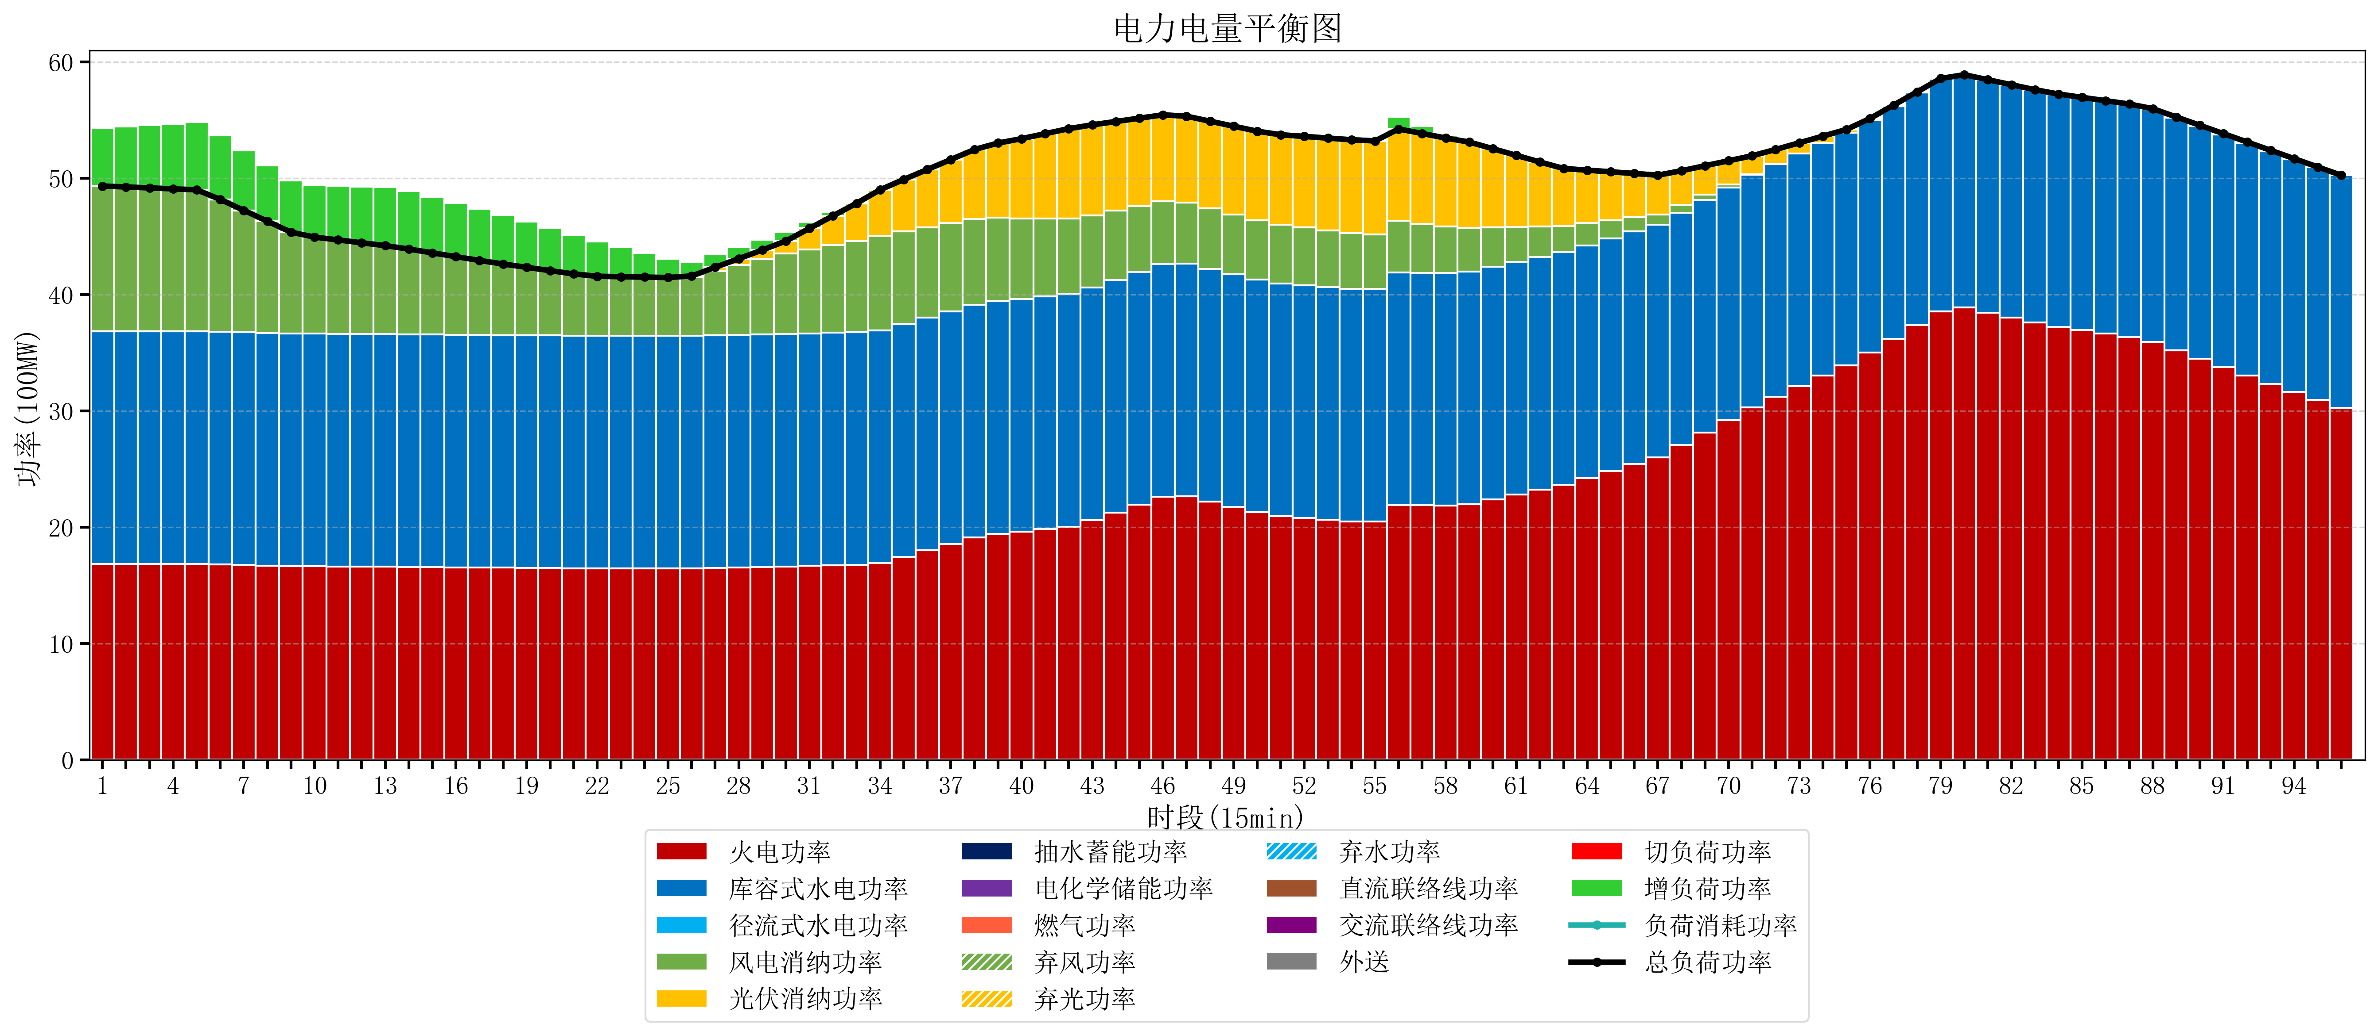
元件名称 | 时段1 | 时段2 | 时段3 | 时段4 | 时段5 | 时段6 | 时段7 | 时段8 | 时段9 | 时段10 | 时段11 | 时段12 | 时段13 | 时段14 | 时段15 | 时段16 | 时段17
name | t1 | t2 | t3 | t4 | t5 | t6 | t7 | t8 | t9 | t10 | t11 | t12 | t13 | t14 | t15 | t16 | t17
str | float64 | float64 | float64 | float64 | float64 | float64 | float64 | float64 | float64 | float64 | float64 | float64 | float64 | float64 | float64 | float64 | float64
火电功率 | 16.867368421 | 16.863290859 | 16.859213296 | 16.855135734 | 16.851058172 | 16.809750693 | 16.762858726 | 16.715966759 | 16.669074792 | 16.647800554 | 16.635567867 | 16.62333518 | 16.611102493 | 16.596387812 | 16.580077562 | 16.563767313 | 16.547457064
库容式水电功率 | 20 | 20 | 20 | 20 | 20 | 20 | 20 | 20 | 20 | 20 | 20 | 20 | 20 | 20 | 20 | 20 | 20
径流式水电功率 | 0 | 0 | 0 | 0 | 0 | 0 | 0 | 0 | 0 | 0 | 0 | 0 | 0 | 0 | 0 | 0 | 0
风电消纳功率 | 12.48 | 12.402526316 | 12.325052632 | 12.247578947 | 12.170105263 | 11.385263158 | 10.494315789 | 9.6033684211 | 8.7124210526 | 8.3082105263 | 8.0757894737 | 7.8433684211 | 7.6109473684 | 7.3313684211 | 7.0214736842 | 6.7115789474 | 6.4016842105
光伏消纳功率 | 0 | 0 | 0 | 0 | 0 | 0 | 0 | 0 | 0 | 0 | 0 | 0 | 0 | 0 | 0 | 0 | 0
抽水蓄能功率 | 0 | 0 | 0 | 0 | 0 | 0 | 0 | 0 | 0 | 0 | 0 | 0 | 0 | 0 | 0 | 0 | 0
电化学储能功率 | 0 | 0 | 0 | 0 | 0 | 0 | 0 | 0 | 0 | 0 | 0 | 0 | 0 | 0 | 0 | 0 | 0
燃气功率 | 0 | 0 | 0 | 0 | 0 | 0 | 0 | 0 | 0 | 0 | 0 | 0 | 0 | 0 | 0 | 0 | 0
直流联络线功率 | 0 | 0 | 0 | 0 | 0 | 0 | 0 | 0 | 0 | 0 | 0 | 0 | 0 | 0 | 0 | 0 | 0
交流联络线功率 | 0 | 0 | 0 | 0 | 0 | 0 | 0 | 0 | 0 | 0 | 0 | 0 | 0 | 0 | 0 | 0 | 0
负荷消耗功率 | 49.347368421 | 49.265817175 | 49.184265928 | 49.102714681 | 49.021163435 | 48.19501385 | 47.257174515 | 46.31933518 | 45.381495845 | 44.95601108 | 44.711357341 | 44.466703601 | 44.222049861 | 43.927756233 | 43.601551247 | 43.27534626 | 42.949141274
外送 | 0 | 0 | 0 | 0 | 0 | 0 | 0 | 0 | 0 | 0 | 0 | 0 | 0 | 0 | 0 | 0 | 0
总负荷功率 | 49.347368421 | 49.265817175 | 49.184265928 | 49.102714681 | 49.021163435 | 48.19501385 | 47.257174515 | 46.31933518 | 45.381495845 | 44.95601108 | 44.711357341 | 44.466703601 | 44.222049861 | 43.927756233 | 43.601551247 | 43.27534626 | 42.949141274
弃风功率 | 0 | 0 | 0 | 0 | 0 | 0 | 0 | 0 | 0 | 0 | 0 | 0 | 0 | 0 | 0 | 0 | 0
弃光功率 | 0 | 0 | 0 | 0 | 0 | 0 | 0 | 0 | 0 | 0 | 0 | 0 | 0 | 0 | 0 | 0 | 0
弃水功率 | 0 | 0 | 0 | 0 | 0 | 0 | 0 | 0 | 0 | 0 | 0 | 0 | 0 | 0 | 0 | 0 | 0
切负荷功率 | 0 | 0 | 0 | 0 | 0 | 0 | 0 | 0 | 0 | 0 | 0 | 0 | 0 | 0 | 0 | 0 | 0
增负荷功率 | 4.9937687461 | 5.1985705641 | 5.4033723821 | 5.6081742001 | 5.8129760182 | 5.5221821631 | 5.1570489571 | 4.791915751 | 4.426782545 | 4.468177777 | 4.6530536342 | 4.8379294915 | 5.0228053487 | 4.9837394514 | 4.8007109975 | 4.6176825437 | 4.4346540898

